供应商加工任务单
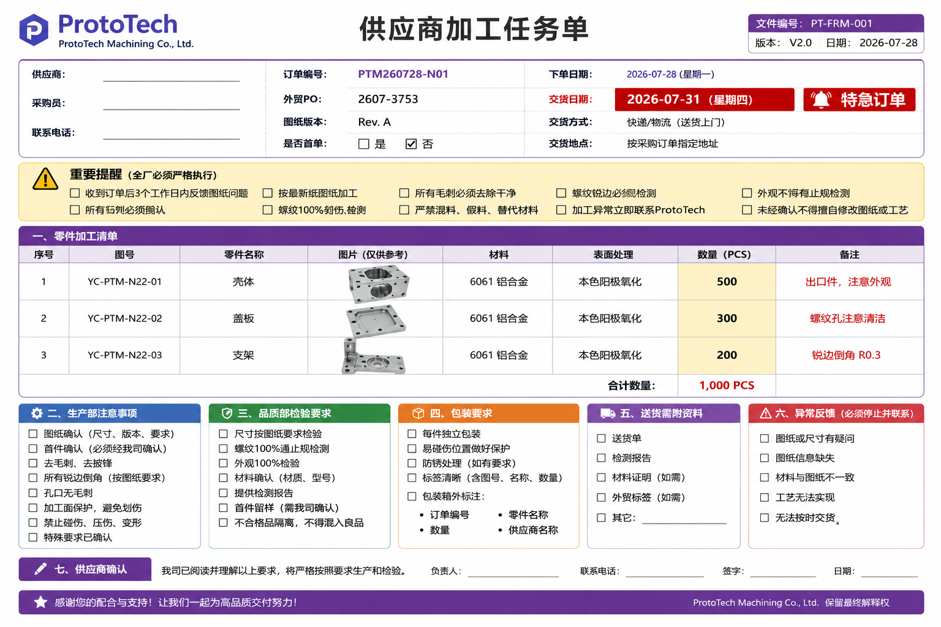
供应商 |  | 订单编号 |  | 下单日期 |  | 交货日期
采购员 |  | 外贸PO |  | 联系电话 |  | 图纸版本
⚠ 加工重点：□按最新版图纸加工 □去毛刺 □锐边倒角 □螺纹100%检测 □外观无碰伤 □禁止混料/假料 □异常立即联系采购

序号 | 图号 | 零件名称 | 图片 | 材料 | 表面处理 | 数量 | 备注

生产部确认
□首件确认 □去毛刺 □倒角 □防碰伤

品质部确认
□尺寸检验 □螺纹检测 □外观检查 □检测报告

包装/送货要求
□独立包装 □标签 □送货单 □材料证明(如需)

